障害発生時の対応
システム名 |  |  |  |  | 会計システム刷新プロジェクト |  |  |  |  | 章 |  |  |  |  |  |  | 日付 |  | 更新者
文書名 |  |  |  |  | 非機能要件定義書_システム運用 |  |  |  |  | システム監視 |  |  |  |  |  |  | 作成 | 2024-05-23 | JBS加藤
 |  |  |  |  |  |  |  |  |  |  |  |  |  |  |  |  | 更新 | 2024-12-06 | JBS北井

■ | 障害発生時の対応

 | 1）障害発生時の検知方法
 |  |  | ・ システム操作時にユーザー自身が気づく
 |  |  | ・ Microsoft365管理センターにインシデントが表示される
 |  |  |  | ※障害発生時の管理者やユーザーへの通知機能は備わっていない

 | 2）障害検知後の対応
 |  | 障害発生箇所によって以下の対応のどちらかを実施する

 |  | ・D365インフラ/標準機能での障害の場合
 |  |  | Microsoft365管理センターにインシデント詳細が表示されている場合は表示内容に従い、
 |  |  | インシデント詳細が表示されていない場合は以下の手順でMicrosoftへ問い合わせを行う。
 |  |  |  | ① LCSへログインする
 |  |  |  | ② MicrosoftへSR(サポートリクエスト)を起票する
 |  |  |  | ③ Microsoftの指示に従う

 |  | ・アドオン部分での障害の場合
 |  |  | アドオン部分での障害が発生した場合、保守ベンダーへ問い合わせを行う
 |  |  |  | ① 保守ベンダーへ連絡を行う
 |  |  |  | ② 保守ベンダーが原因調査を行う
 |  |  |  | ③ 保守ベンダーの指示に従う

 | 3）ユーザーへの周知ルール
 |  | 各障害レベルに下記の内容をメールにてIT部門が送信する
 |  | 障害レベル |  |  |  |  | 障害内容 |  | 経過状況 |  |  | 通知内容 |  |  | 通知対象
 |  | A |  |  |  |  | システム自体の停止 |  | 障害検知 |  |  | 障害発生受領 |  |  | 全社
 |  |  |  |  |  |  |  |  | 前回メールより×時間経過 |  |  | 続報通知 |  |  | 全社
 |  |  |  |  |  |  |  |  | 復旧予定確定 |  |  | 復旧予定通知 |  |  | 全社
 |  |  |  |  |  |  |  |  | 復旧時点 |  |  | 復旧通知 |  |  | 全社
 |  |  |  |  |  |  |  |  | 原因・対策検討後 |  |  | 原因通知 |  |  | IT部門
 |  | B |  |  |  |  | 機能単位での障害 |  | 障害検知 |  |  | 障害発生受領 |  |  | 全社
 |  |  |  |  |  |  |  |  | 前回メールより×時間経過 |  |  | 続報通知 |  |  | 全社
 |  |  |  |  |  |  |  |  | 復旧予定確定 |  |  | 復旧予定通知 |  |  | 全社
 |  |  |  |  |  |  |  |  | 復旧時点 |  |  | 復旧通知 |  |  | 全社
 |  |  |  |  |  |  |  |  | 原因・対策検討後 |  |  | 原因・対策検討後 |  |  | IT部門
 |  | C |  |  |  |  | レコード単位でのエラー |  | 障害検知 |  |  | 障害発生通知 |  |  | ー
 |  |  |  |  |  |  |  |  | 修正依頼 |  |  | 修正依頼通知 |  |  | 担当部門
 |  |  |  |  |  |  |  |  | 原因・対策検討後 |  |  | 原因通知 |  |  | IT部門

 |  | ユーザーへの通知フロー図は下記の通り。
 |  | ユーザー
開始
障害発生報告

 |  | IT部門

障害発生受領
保守ベンダーへ連絡
続報通知
続報通知
復旧予定通知
復旧通知
原因通知
終了

障害発生箇所確認
アドオン
 |  | 保守ベンダー
原因調査
回答

D365インフラ/標準機能

SR起票

 |  | Microsoft
原因調査
回答

 | 3）Dynamicsの稼働率が下回った場合の返金について
 |  | MicrosoftはSLAにて稼働率99.9%を保証しており、障害等で稼働率が下回った場合、ライセンス料金の一部が返金される仕組みとなっている。
 |  | 返金の流れは以下の通り
 |  |  | ① インシデントの影響を受けた場合、Microsoft365管理センターにインシデント番号が表示される
 |  |  | ② Power Platform管理センターのサポート要求画面から返金の申請を行う
 |  |  | ③ Microsoftにより返金対象なのか判断が行われる
 |  |  | ④ Microsoftにより返金対象とされた場合、返金が行われる

 |  | 【注意点】
 |  |  | ・ Microsoft365管理センターに表示されたインシデントすべてが返金対象になるのではなく、返金申請後MSが返金対象と判断した場合のみ返金される。
 |  |  |  | (※Microsoft365管理センターに全てのインシデントが表示されるわけではない。)
 |  |  | ・ Microsoftへの返金申請はインシデント発生の翌月末までに行う必要がある。
 |  |  | ・ 返金の対象はインシデント内容やダウンタイム定義に基づいてMicrosoftにより判断されるため、インシデントごとに異なる。

 | 4）障害発生時のダウンタイム定義
 |  | Dynamicsのダウンタイムは各サービスごとに以下のように定義されている。
 |  | サービス |  |  |  |  |  | ダウンタイム定義
 |  | Finance |  |  |  |  |  | サービス障害によりユーザーがログインできない期間 ※サービス障害の期間はMSにより判断される

 |  | SCM
 |  |  |  |  |  |  |  |  |  |  |  |  | 2024/12/6 Branch2要件に伴いSCMを追記
 |  | 参考URL： |  |  |  | https://www.microsoft.com/licensing/docs/view/Service-Level-Agreements-SLA-for-Online-Services?lang=18
 |  | （※リンク先からSLAについてのWordファイルがダウンロード可能）

■ | スケーリングについて

 | FOは利用ユーザーライセンスに基づきMicrosoftがリソースを決定しているため、ユーザー側では制御することができない。
 | ※サーバーのスケーリング基準や上下限、およびスペック等については非公開情報となっている。

■ | 外部連携システムで障害が発生した時の対応について

 | 1）障害発生時の対応
 |  | 各システムでの障害発生時の対応は下記の通り
 |  |  |  |  |  |  |  |  |  |  |  |  |  |  |  | ※監視担当については保守契約の内容により決定する
 |  | 方向 |  |  |  |  | 障害ポイント |  |  |  | 監視方法 |  |  | 監視担当 |  | 障害発生時の対応
 |  | 送信 |  |  |  |  | D365FO |  |  |  | Microsoft365管理センター |  |  | サンスター |  | Microsoftの対応を待つ
 |  |  |  |  |  |  | 外部システム |  |  |  | 各サーバーによる |  |  | サンスター |  | ログ確認・個別対応
 |  | 受信 |  |  |  |  | D365FO |  |  |  | Microsoft365管理センター |  |  | サンスター |  | Microsoftの対応を待つ
 |  |  |  |  |  |  | 外部システム |  |  |  | 各サーバーによる |  |  | サンスター |  | ログ確認・個別対応

 |  | ※障害復旧後の対応については各機能単位で設計することとする

 | 2）障害レベルごとの対応内容

 |  | 各障害レベルごとの対応内容は下記の通り
 |  | 障害レベル |  |  |  |  | 障害内容 |  | 対応担当 |  |  | 対応内容
 |  | A |  |  |  |  | システム自体の停止 |  | ユーザー部門/監視部門 |  |  | IT部門へ障害報告
 |  |  |  |  |  |  |  |  | IT部門 |  |  | ユーザーへの周知
 |  |  |  |  |  |  |  |  |  |  |  | 問題切り分け
 |  |  |  |  |  |  |  |  |  |  |  | 障害レベル・障害システム特定
 |  |  |  |  |  |  |  |  |  |  |  | リカバリ処理(サーバー再起動・サービス再起動など)
 |  |  |  |  |  |  |  |  |  |  |  | リカバリ処理(ベンダーへの問い合わせ)
 |  | B |  |  |  |  | 各IF単位の停止 |  | ユーザー部門/監視部門 |  |  | IT部門へ障害報告
 |  |  |  |  |  |  |  |  | IT部門 |  |  | ユーザーへの周知
 |  |  |  |  |  |  |  |  |  |  |  | 問題切り分け
 |  |  |  |  |  |  |  |  |  |  |  | 障害レベル・障害システム特定
 |  |  |  |  |  |  |  |  |  |  |  | リカバリ処理(サーバー再起動・サービス再起動など)
 |  |  |  |  |  |  |  |  |  |  |  | リカバリ処理(ベンダーへの問い合わせ)
 |  | C |  |  |  |  | レコード単位でのエラー |  | ユーザー部門/IT部門 |  |  | IT部門へ障害報告
 |  |  |  |  |  |  |  |  | IT部門 |  |  | ユーザーへの周知
 |  |  |  |  |  |  |  |  |  |  |  | 問題切り分け
 |  |  |  |  |  |  |  |  |  |  |  | 障害レベル・障害システム特定
 |  |  |  |  |  |  |  |  | IT部門 |  |  | 対象データの特定
 |  |  |  |  |  |  |  |  | ユーザー部門 |  |  | IT部門への修正依頼
 |  |  |  |  |  |  |  |  | IT部門 |  |  | 修正実施

 |  | 各障害レベルごとの対応フロー図は下記の通り
 |  |  | 障害レベルA：システム自体の停止
 |  |  | 障害レベルB：各IF単位の停止
 |  |  |  | ユーザー部門/
開始
運用部門へ 障害報告
 |  |  |  | IT部門※

 |  |  |  | IT部門
ユーザーへの周知
問題切り分け
障害レベル・ 障害システム特定
リカバリ処理 (サーバー再起動・ サービス再起動など)
リカバリ処理 (ベンダーへの問い合わせ)
終了

 |  |  |  | ※上段のIT部門は下段の対応部門とは異なるチームであると想定。

 |  |  | 障害レベルC：レコード単位でのエラー
 |  |  |  | ユーザー部門
開始
運用部門へ 障害報告
運用部門への 修正依頼

対象データ特定

 |  |  |  | IT部門
ユーザーへの周知
問題切り分け
障害レベル・ 障害システム特定
修正実施
終了

定期アップデートについて
システム名 |  |  |  |  | 会計システム刷新プロジェクト |  |  |  | 章 |  |  |  |  |  | 日付 |  |  | 更新者
文書名 |  |  |  |  | 非機能要件定義書_システム運用 |  |  |  | アプリケーション管理 |  |  |  |  |  | 作成 |  | 2024-05-23 | JBS加藤
 |  |  |  |  |  |  |  |  |  |  |  |  |  |  | 更新

■ | 定期アップデートについて

 | 1）定期アップデートとは
 |  | D365では定期的にアップデートが行われ、機能の追加や廃止、バグ修正などが行われる。
 |  | アップデートの回数やタイミングなどはシステムによって異なる。
 |  | なお、環境に1度アップデートを適用すると古いバージョンに戻すことはできない。

 | 2）各システムごとの定期アップデートの概要は以下の通り

 |  | 2024年2月まで
 |  | システム |  |  |  | アップデート内容 |  |  |  |  | 回数 |  | タイミング |  |  | アップデート方法 |  |  | 事前告知 | ダウンタイム | アップデート検証要否(★5)
 |  | FO |  |  |  | Service Update(★1) |  |  |  |  | 年4回 |  | 3月・6月・9月・12月 |  |  | 任意のタイミング (最大1回までスキップ可能(★5)) |  |  | プレビュー公開の数か月前 | 有り | ○

 |  |  |  |  |  | Proactive quality updates(★2) |  |  |  |  | 不定期 |  | 金曜～土曜にかけての夜間 |  |  | 自動(★6) |  |  | 5日前 | 無し(瞬断の可能性あり) | ×
 |  |  |  |  |  | Infrastructure maintenance(★3) |  |  |  |  | 不定期 |  | 不定期 |  |  | 自動 |  |  | 無し | 無し | ×
 |  | ★1： |  | (参考)https://learn.microsoft.com/ja-jp/dynamics365/fin-ops-core/dev-itpro/lifecycle-services/oneversion-overview?context=%2Fdynamics365%2Fcontext%2Fcommerce
 |  | ★2： |  | (参考)https://learn.microsoft.com/ja-jp/dynamics365/fin-ops-core/fin-ops/get-started/quality-updates?context=%2Fdynamics365%2Fcontext%2Fcommerce
 |  | ★3： |  | (参考)https://learn.microsoft.com/en-us/dynamics365/fin-ops-core/dev-itpro/deployment/plannedmaintenance-selfservice
 |  | ★5： |  | 1回でもスキップを適用した状態の場合、次のアップデートの強制アップデート適用日に強制適用される
 |  | ★6：(自動的にアップデートが適用される時間帯について)https://learn.microsoft.com/ja-jp/dynamics365/fin-ops-core/dev-itpro/deployment/plannedmaintenance-selfservice#windows

 |  | <参考>
 |  |  | ■ | アップデート概要の詳細は下記ファイル参照
 |  |  |  | 【サンスター様】定期アップデートについて.pptx

 | 3）FO（Service Update）アップデートタイミングについて
 |  |  | 以下の基準に従って決定する。

 |  |  | <FOアップデート判断基準>
 |  |  | 基準 |  |  |  |  |  |  |  |  | 判断
 |  |  | 現在何回スキップしているか |  |  |  |  |  |  |  |  | 1回でもスキップしていた場合はとアップデートを適用することが必須となる（2回目はスキップ不可）。
 |  |  | 必要な不具合修正が含まれているか |  |  |  |  |  |  |  |  | 業務上影響を及ぼしているような不具合の修正が含まれている場合はアップデートを実施する。
 |  |  | 使用する必要がある新機能が含まれているか |  |  |  |  |  |  |  |  | 業務に必要となる新機能がリリースされて場合はアップデートを実施する。

 | 4）リリースノート・アップデートスケジュールについて
 |  | 各システムのアップデート内容が記載されたリリースノートと、アップデートスケジュールがまとめられたURLを以下に記載する。
 |  | この公開ドキュメントをもとにアップデート内容を確認し、実施判断を行う。

 |  | アップデート内容 |  |  |  |  | リリースノート |  |  |  |  |  |  | アップデートスケジュール
 |  | Service Update |  |  |  |  | https://learn.microsoft.com/ja-jp/dynamics365/fin-ops-core/dev-itpro/get-started/whats-new-home-page |  |  |  |  |  |  | https://learn.microsoft.com/ja-jp/dynamics365/fin-ops-core/fin-ops/get-started/public-preview-releases#targeted-release-schedule-dates-subject-to-change
 |  | Proactive quality updates |  |  |  |  | https://learn.microsoft.com/ja-jp/dynamics365/fin-ops-core/fin-ops/get-started/quality-updates-faq#how-do-i-know-what-set-of-changes-is-included-in-a-pqu |  |  |  |  |  |  | https://learn.microsoft.com/ja-jp/dynamics365/fin-ops-core/fin-ops/get-started/quality-updates-schedule
 |  | Infrastructure maintenance |  |  |  |  | 非公開

 | 6）アップデートの流れ
 |  | 項目2の表の「アップデート検証要否」で "○" となっているアップデートについては、本番環境に適用するまでに以下の流れで作業を実施する。
 |  | No. |  | 作業 |  |  |  | 内容
 |  | 1 |  | アップデート検証環境構築 |  |  |  | 本番環境のバックアップからアップデート検証環境を構築する。
 |  | 2 |  | アップデート検証環境アップデート |  |  |  | No.1で構築したアップデート検証環境を計画されたバージョンにアップデートする。
 |  | 3 |  | リグレッションテスト実施 |  |  |  | アップデート検証環境で本番データを使用してリグレッションテストを実施する。 もし想定しない挙動があればMicrosoftにSRを起票して調査し、対応を検討する。

 |  | 4 |  | UAT環境へ適用 |  |  |  | UAT環境にアップデートを適用し、問題なくアップデートが適用できることを確認する。 問題なくアップデートが完了したらUAT環境でもリグレッションテストを実施する。 ※FOは本番環境に適用前にTier2以上の環境にアップデートを適用する必要があるため

 |  | 5 |  | 本番環境アップデート |  |  |  | 本番環境にアップデートを適用する。
 |  | 6 |  | 検証環境アップデート |  |  |  | 検証環境にアップデートを適用する。
 |  | 7 |  | 開発環境アップデート |  |  |  | 開発環境にアップデートを適用する。
 |  | 8 |  | ビルド環境アップデート |  |  |  | ビルド環境にアップデートを適用する。

 |  | <ポイント>
 |  |  | ■ | 実際のアップデートサイクルについては運用設計で検討する。
 |  |  | ■ | アップデート検証はまずFOがクラウドホスト環境であるアップデート検証環境で実施する。
 |  |  |  | →FO側で不具合があった際、直接開発をして対応しやすいため
 |  |  | ■ | アップデート検証環境でテスト実施後、同じシナリオでUAT環境でもテストを実施する。
 |  |  |  | →FOのクラウドホスト環境とTier2以上のSandbox環境ではアーキテクチャが異なるため。
 |  |  | ■ | 検証環境・開発環境・ビルド環境はテストが完了したらアップデートを適用する。
 |  |  |  | →不具合が発生した際の原因の切り分けを行うため
 |  |  |  | →本番環境と同じバージョンの環境がなくなることを避けるため（本番環境で不具合が発生した際の調査時に本番環境と同じバージョンの環境が必要となる）
 |  |  | ■ | アップデート内容のキャッチアップ・リグレッションテスト・アップデート適用作業はJBSの保守提案スコープに含める。

■ | アップデート対応フロー

 | 1）D365アップデート対応の流れ
 |  | D365のアップデート対応は下記の流れで行う。
 |  | 対応担当 |  |  |  | 作業 |  |  |  | 作業内容
 |  | 保守ベンダー |  |  |  | アップデート情報の取得 |  |  |  | Microsoftが公開するリリースノートを確認する
 |  | 保守ベンダー |  |  |  | アップデート検証環境へ適用 |  |  |  | アップデート検証環境へ適用する
 |  | 保守ベンダー |  |  |  | 影響調査実施 |  |  |  | 検証環境にて影響調査を実施する
 |  | 保守ベンダー |  |  |  | 改修見積 |  |  |  | 影響調査で確認した不具合にの改修にかかる費用等を算出する
 |  | 保守ベンダー |  |  |  | システム改修/テスト |  |  |  | 検証環境にてシステム改修/テストを実施する
 |  | 保守ベンダー |  |  |  | UAT環境へ適用 |  |  |  | UAT環境へ適用する
 |  | サンスター |  |  |  | UAT実施 |  |  |  | 受入テストを実施する
 |  | 保守ベンダー |  |  |  | 本番環境へ適用 |  |  |  | 本番環境へ適用する

 |  | アップデート対応のフロー図は下記の通り
 |  | 保守ベンダー
影響調査実施
影響無し
開始
アップデート情報の取得
アップデート 検証環境へ適用
UAT環境へ適用
UAT環境へ適用
本番環境へ適用
終了

影響有り
改修見積
システム改修/ テスト
UAT環境へ適用

 |  | サンスター

UAT実施

 |  | アップデート対応の概算スケジュールは下記の通り
 |  | ※最新バージョンのGA(一般提供)後各環境に適用していくため、GA後から2か月後までを目安に影響調査や改修を行う

FO GA当日
FO GA1か月後
FO GA2か月後

アップデート情報の取得

影響調査
改修見積
システム改修/テスト

改修リリース作業

本番環境へ適用

構築物のリリースについて
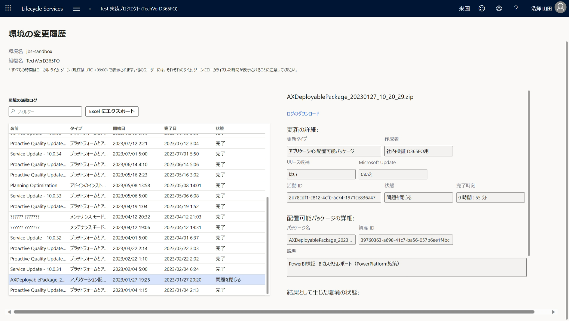
システム名 |  |  |  |  | 会計システム刷新プロジェクト |  |  | 章 |  | 日付 |  | 更新者
文書名 |  |  |  |  | 非機能要件定義書_システム運用 |  |  | アプリケーション管理 |  | 作成 | 2024-05-23 | JBS加藤
 |  |  |  |  |  |  |  |  |  | 更新

■ | リリース

 | 開発環境での開発・アドオンの内容を検証・本番環境へ反映させる作業のことを指す。

■ | リリース手順

 | FOのリリースは以下のステップに沿ってデプロイを実施する。

 |  |  | No. |  | 手順 |  | 説明
 |  |  | 1 |  | デプロイパッケージの作成 |  | Sandbox環境へデプロイするためにビルド環境で開発物をパッケージ化する。
 |  |  | 2 |  | LCSへアップロード |  | 作成されたデプロイパッケージをLCSのアセットライブラリへアップロードする。
 |  |  | 3 |  | 検証環境にデプロイ |  | 検証環境（Sandbox環境）にNo.2で作成したデプロイパッケージをデプロイする。 LCSによって作成したデプロイパッケージ自体に問題がないかも同時に検証される。

 |  |  | 4 |  | 検証環境でテストを実施 |  | JBSが開発物に対して結合テストを実施する。
 |  |  | 5 |  | UAT環境デプロイの日時調整 |  | サンスター様が使用される環境のため、リリース日時について事前に調整する。
 |  |  | 6 |  | UAT環境にデプロイ |  | No.2で作成したデプロイパッケージをUAT環境にデプロイする。
 |  |  | 7 |  | UAT実施 |  | サンスター様にてUAT（受入テスト）を実施する。
 |  |  | 8 |  | 本番リリースの日時調整 |  | 結合テスト・UATが完了し問題ないことが確認出来たら、本番環境へデプロイする日付を決定する。 ※万が一を踏まえ、月初等の繁忙期のデプロイはなるべく避ける

 |  |  | 9 |  | 本番環境へのデプロイ予約 |  | No.2で作成したデプロイパッケージを本番環境にデプロイする日時をLCSで設定する。 ※ダウンタイムが発生するため、通常は深夜時間帯を指定する

 |  |  | 10 |  | 本番環境へデプロイを実施 |  | LCSで設定した日時に従って自動的に本番環境へデプロイされる。

■ | リリース日時の決定

 | リリース日時決定までの流れは以下の通り
 |  |  | No. |  | 作業 | 作業内容 |  |  | 主幹
 |  |  | 1 |  | 開発・テスト | 開発やアドオンを行い、その内容のテストを実施する |  |  | JBS
 |  |  | 2 |  | UAT・レビュー | ①で行った内容に対して受入テスト、レビューを実施する |  |  | サンスター様
 |  |  | 3 |  | リリース判定会議 | 開発・アドオンした内容のリリース判定および日程調整を行う |  |  | 両社
 |  |  | 4 |  | ユーザーアナウンス | ユーザーにメンテナンス(リリース作業)があることを周知する |  |  | サンスター様
 |  |  | 5 |  | リリース実施 | 開発・アドオンした内容を対象環境へのリリースを実施する |  |  | JBS

■ | リリース/デプロイ履歴の確認

 | リリース/デプロイ履歴の確認方法について以下に記載する。
 | リリース/デプロイの管理方法やパッケージの格納箇所、各台帳の運用方法については運用設計時に検討する。

 | ・FOのデプロイ履歴

 |  | ■履歴の確認について
 |  |  | 各デプロイパッケージンごとに履歴を管理しており、該当のデプロイパッケージがいつデプロイされたのかなどを確認することが可能。
 |  |  | LCSより環境の詳細画面を開き、[履歴] > [環境の変更] を押下することで表示できる。
 |  |  | ただし、LCSでデプロイ記録を確認できるのはSandbox環境・本番環境のみとなる。
 |  |  | →クラウドホスト環境はAzure DevOpsから開発物の最新版を取得してビルドする形で開発物を適用するため。

 |  |  |  | デプロイ履歴画面（環境毎に表示される）
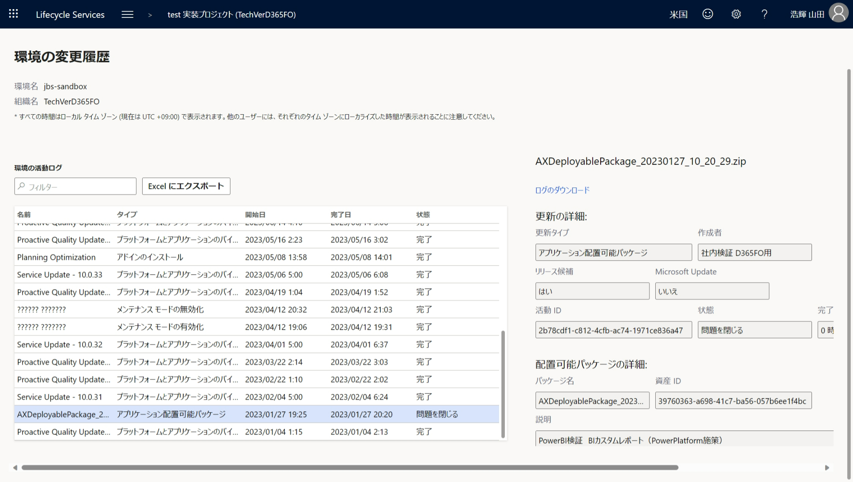

 |  | ■デプロイ理由の確認について
 |  |  | 「ソフトウェア配置可能パッケージ」一覧でデプロイパッケージごとに説明を記入できるようになっており、
 |  |  | デプロイパッケージの内容やデプロイ理由などを記載しておくことができる。
 |  |  | LCSで確認することができ、各LCSプロジェクトのハンバーガーメニューから [資産ライブラリ] > [ソフトウェア配置可能パッケージ] で一覧が表示され、
 |  |  | 確認したいデプロイパッケージを選択することで説明欄を確認することができる。
 |  |  | ※鉛筆マークを押下することで説明欄への記入ができる。

 |  |  |  | ソフトウェア配置可能パッケージ一覧 |  |  |  |  |  |  |  |  | 説明欄記入画面
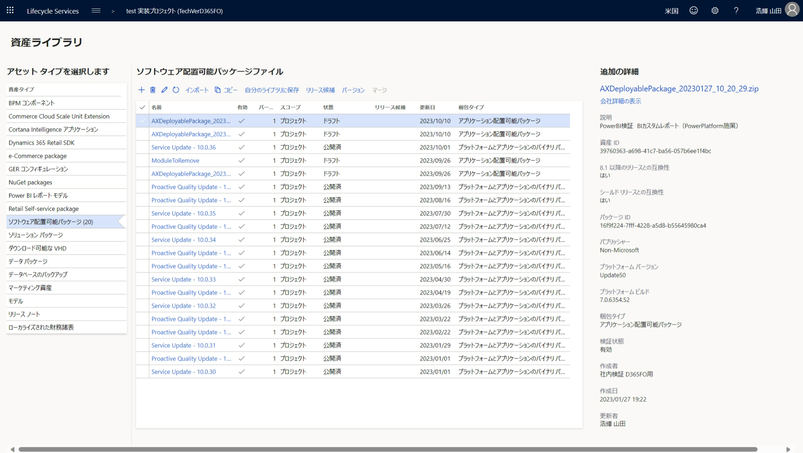
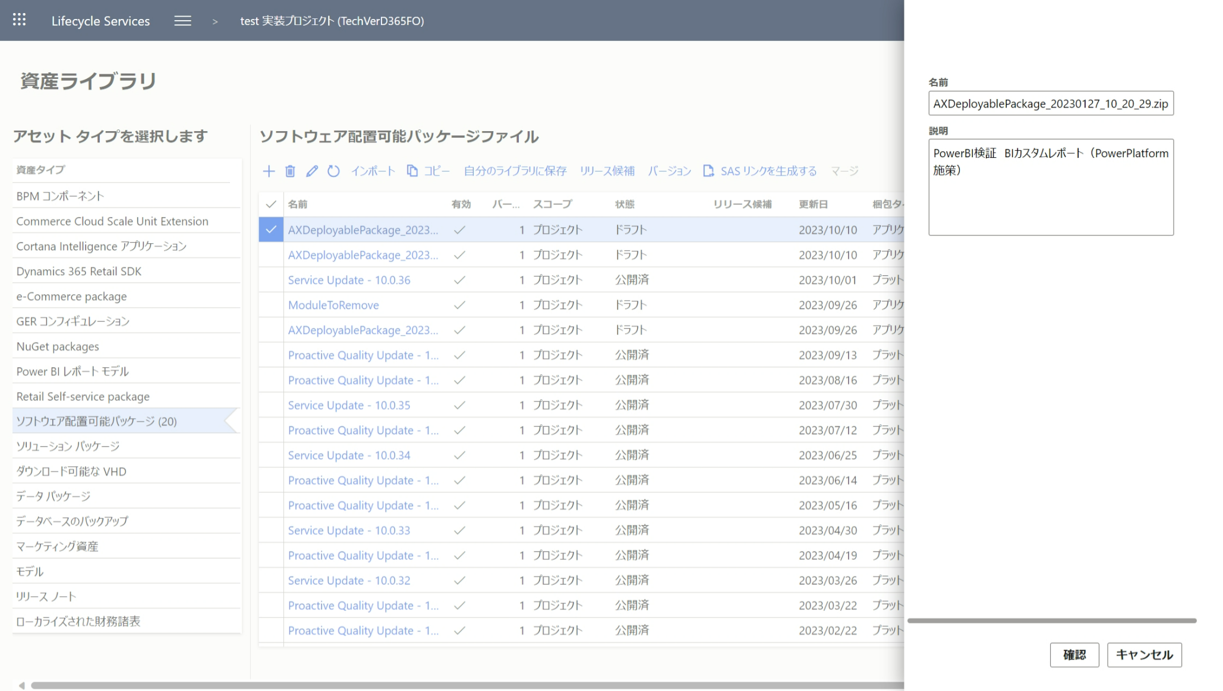

 |  |  |  | ※記入した説明の内容はデプロイ履歴画面でも表示可能

データ修正
システム名 |  |  |  |  | 会計システム刷新プロジェクト |  |  |  |  |  | 章 |  |  |  |  |  | 日付 |  | 更新者
文書名 |  |  |  |  | 非機能要件定義書_システム運用 |  |  |  |  |  | アプリケーション管理 |  |  |  |  |  | 作成 | 2024-05-23 | JBS加藤
 |  |  |  |  |  |  |  |  |  |  |  |  |  |  |  |  | 更新

■ | データ修正について

 | 1）データ修正
 |  | FOのデータ修正の方法は以下の4通り
 |  | 手法 |  |  |  |  |  | 概要 |  |  |  |  |  | 制限
 |  | 画面上から手動で修正 |  |  |  |  |  | 通常の操作時と同様にFO画面上から値を修正する。 |  |  |  |  |  | 画面上の制御で変更不可（読み取り専用）に設定されているフィールドは修正できない。 また、画面上表示されないテーブルは修正できない。

 |  | DIXF |  |  |  |  |  | 修正データをExcelで作成し、DIXFで一括インポートすることで値を修正する。 |  |  |  |  |  | テーブル上の制御で変更不可（読み取り専用）に設定されているフィールドは修正できない。 また、対象データを一括で削除することはできない。 →対象データエンティティのデータを全てクリアし、データを新しく入れ直すことは可能。

 |  | Excel Add-in |  |  |  |  |  | 修正対象のデータエンティティをExcel上に読み込み、データを更新して一括アップロードすることで値を修正する。 ※DIXFと異なり対象データを一括削除することが可能 |  |  |  |  |  | テーブル上の制御で変更不可（読み取り専用）に設定されているフィールドは修正できない。 Excel2016以上のバージョンと、最新のOfficeの更新が適用されていることが必要。組織のグループポリシーによってはAdd-in機能の使用が制限されていることがあるため、制限されている場合は有効化が必要。 また一括アップロード時にタイムアウトとなったり失敗することがあるため、大量データの一括修正には向かない。

 |  | X++スクリプト(★1) |  |  |  |  |  | X++によるデータパッチ。 開発環境でデータを修正するプログラムをX++で記述し、対象環境に適用して実行することでデータを修正する。 ※基本的にはアドオンテーブルに対して実行する ※環境への適用時にダウンタイムは発生しない |  |  |  |  |  | テーブル上の制御で変更不可（読み取り専用）に設定されているフィールドは修正できない。 実行した際に影響するデータの範囲が広くなる恐れがあり、対象のデータが正しく修正されることを検証環境等で事前にテスト・確認する必要がある。 DBに直接クエリを実行するわけではないため、データ操作により実行される他の関連プログラムもトリガーされる。

 |  | ★1： |  | https://learn.microsoft.com/ja-jp/dynamics365/fin-ops-core/dev-itpro/deployment/run-custom-scripts

 |  | 【考慮事項】
 |  |  | 会計仕訳に関連するトランザクションデータについては上記の方法では修正できない。
 |  |  | 取消データ(赤伝票)、新データ(新黒伝票)をそれぞれ作成し、会計転記処理までステータスを進めていく形でのみ修正できる。

 | 2）FOのデータ更新制限について

 |  | FOでは特定のフィールドの更新可否を制御する際、設定箇所がいくつか存在する。
 |  | 設定箇所によってデータ修正の際に用いる手法が異なるため、パターンごとに以下に表す。
 |  | フィールド制限箇所 |  |  |  |  | 制限内容 |  |  |  |  |  | 更新可否
 |  |  |  |  |  |  |  |  |  |  |  |  | 画面手動修正 |  | DIXF | Excel Add-in |  | X++スクリプト
 |  | フォーム |  |  |  |  | 画面上で値が変更できないように制限する制御。 画面上での制御になるため、画面から以外の変更は可能。 |  |  |  |  |  | × |  | ○ | ○ |  | ○

 |  | データエンティティ |  |  |  |  | データエンティティ上でデータが変更できなくするようにする制御。 DIXF・Excel Add-inはデータエンティティを経由して実テーブルのデータを操作するため、変更不可制御をした場合はDIXF・Excel Add-inでは値の変更ができなくなる。 またDual-writeもデータエンティティを経由するためCEからのデータ操作も不可となるが、画面での操作はデータエンティティを介さないため異なるためFO画面からは変更可能となる。 |  |  |  |  |  | ○ |  | × | × |  | ○

 |  | テーブル |  |  |  |  | テーブル上でデータが変更できなくなるようにする制御。 おおもととなるテーブルで制御されるため、全ての方法で値の更新が不可となる。 |  |  |  |  |  | × |  | × | × |  | ×

 |  | <イメージ図>
 |  |  | 矢印はデータ操作の流れを示す。

 |  |  |  |  |  | 画面手動修正 |  |  |  | DIXF |  | Excel Add-in | X++スクリプト

フォームでの制御
 |  |  |  |  |  | フォーム |  |  |  | データエンティティ
データエンティティでの制御

テーブルでの制御
 |  |  |  |  |  | テーブル

■ | データ修正対応フロー

 | データ修正発生時の作業は下記の通り。
 |  | No |  | 対応担当 |  |  |  |  | 作業 |  |  | 作業内容
 |  | 1 |  | 業務部門 |  |  |  |  | マニュアル有無確認 |  |  | データ修正マニュアル有無を確認する
 |  | 2 |  | 業務部門 |  |  |  |  | 修正実施(マニュアル有) |  |  | 業務部門でデータ修正を実施する
 |  | 3 |  | 業務部門 |  |  |  |  | 修正依頼(マニュアル無) |  |  | IT部門へデータ修正依頼を行う
 |  | 4 |  | IT部門 |  |  |  |  | データ修正方法検討 |  |  | データ修正方法や業務部門で修正できるかを検討する
 |  | 5 |  | IT部門 |  |  |  |  | 手順書作成・展開 (業務部門で修正可) |  |  | データ修正手順書を作成し業務部門へ展開する
 |  | 6 |  | 業務部門 |  |  |  |  | 修正実施 |  |  | データ修正手順書を確認し修正を実施する
 |  | 7 |  | IT部門 |  |  |  |  | 修正実施 (業務部門で修正不可) |  |  | IT部門で修正不可の場合、IT部門にて修正を実施する

マニュアル有り
 | データ修正発生時の対応フロー図は下記の通り。
 |  |  | 業務部門
マニュアル有無確認
開始
修正実施
終了

マニュアル無し

修正依頼
修正実施

 |  |  | IT部門
データ修正方法検討
手順書作成・ 展開

修正実施

リリース作業
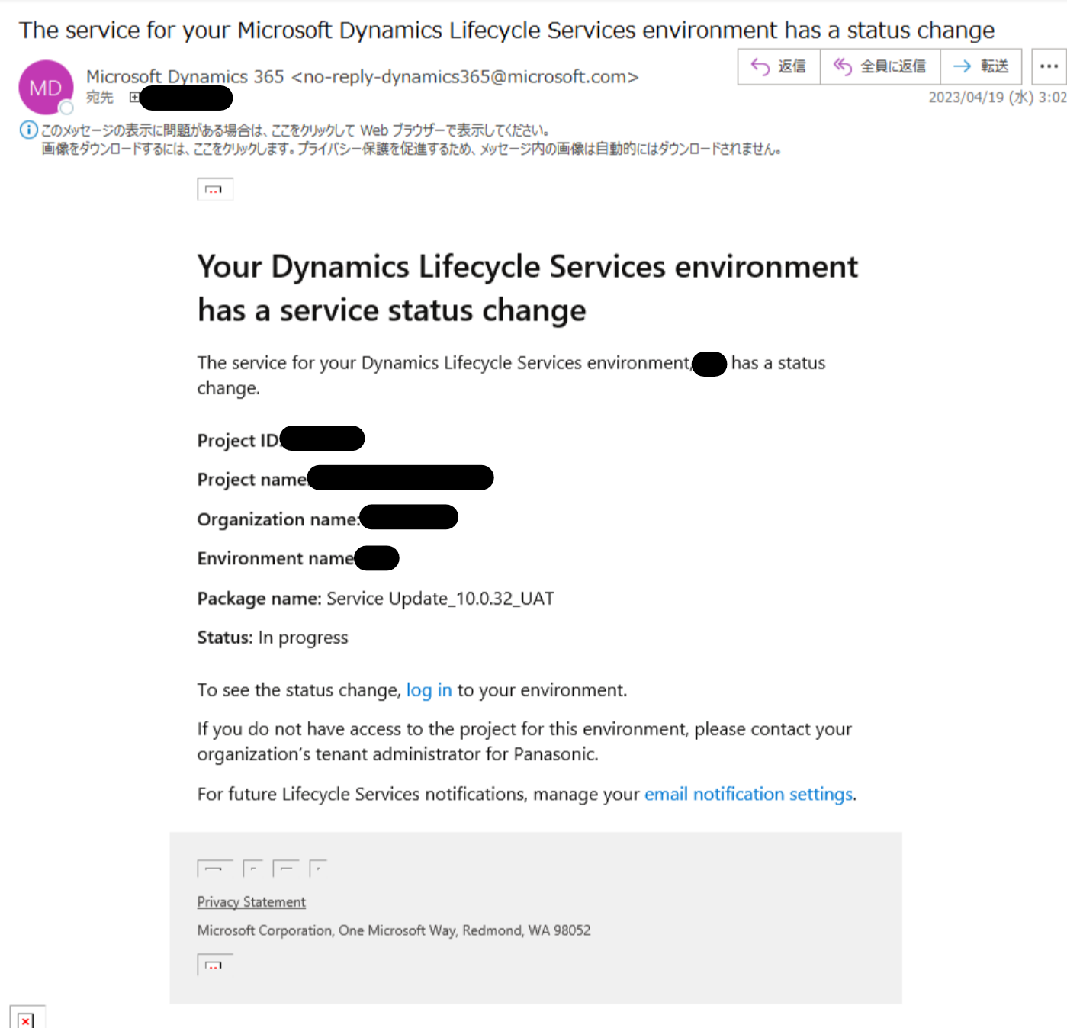
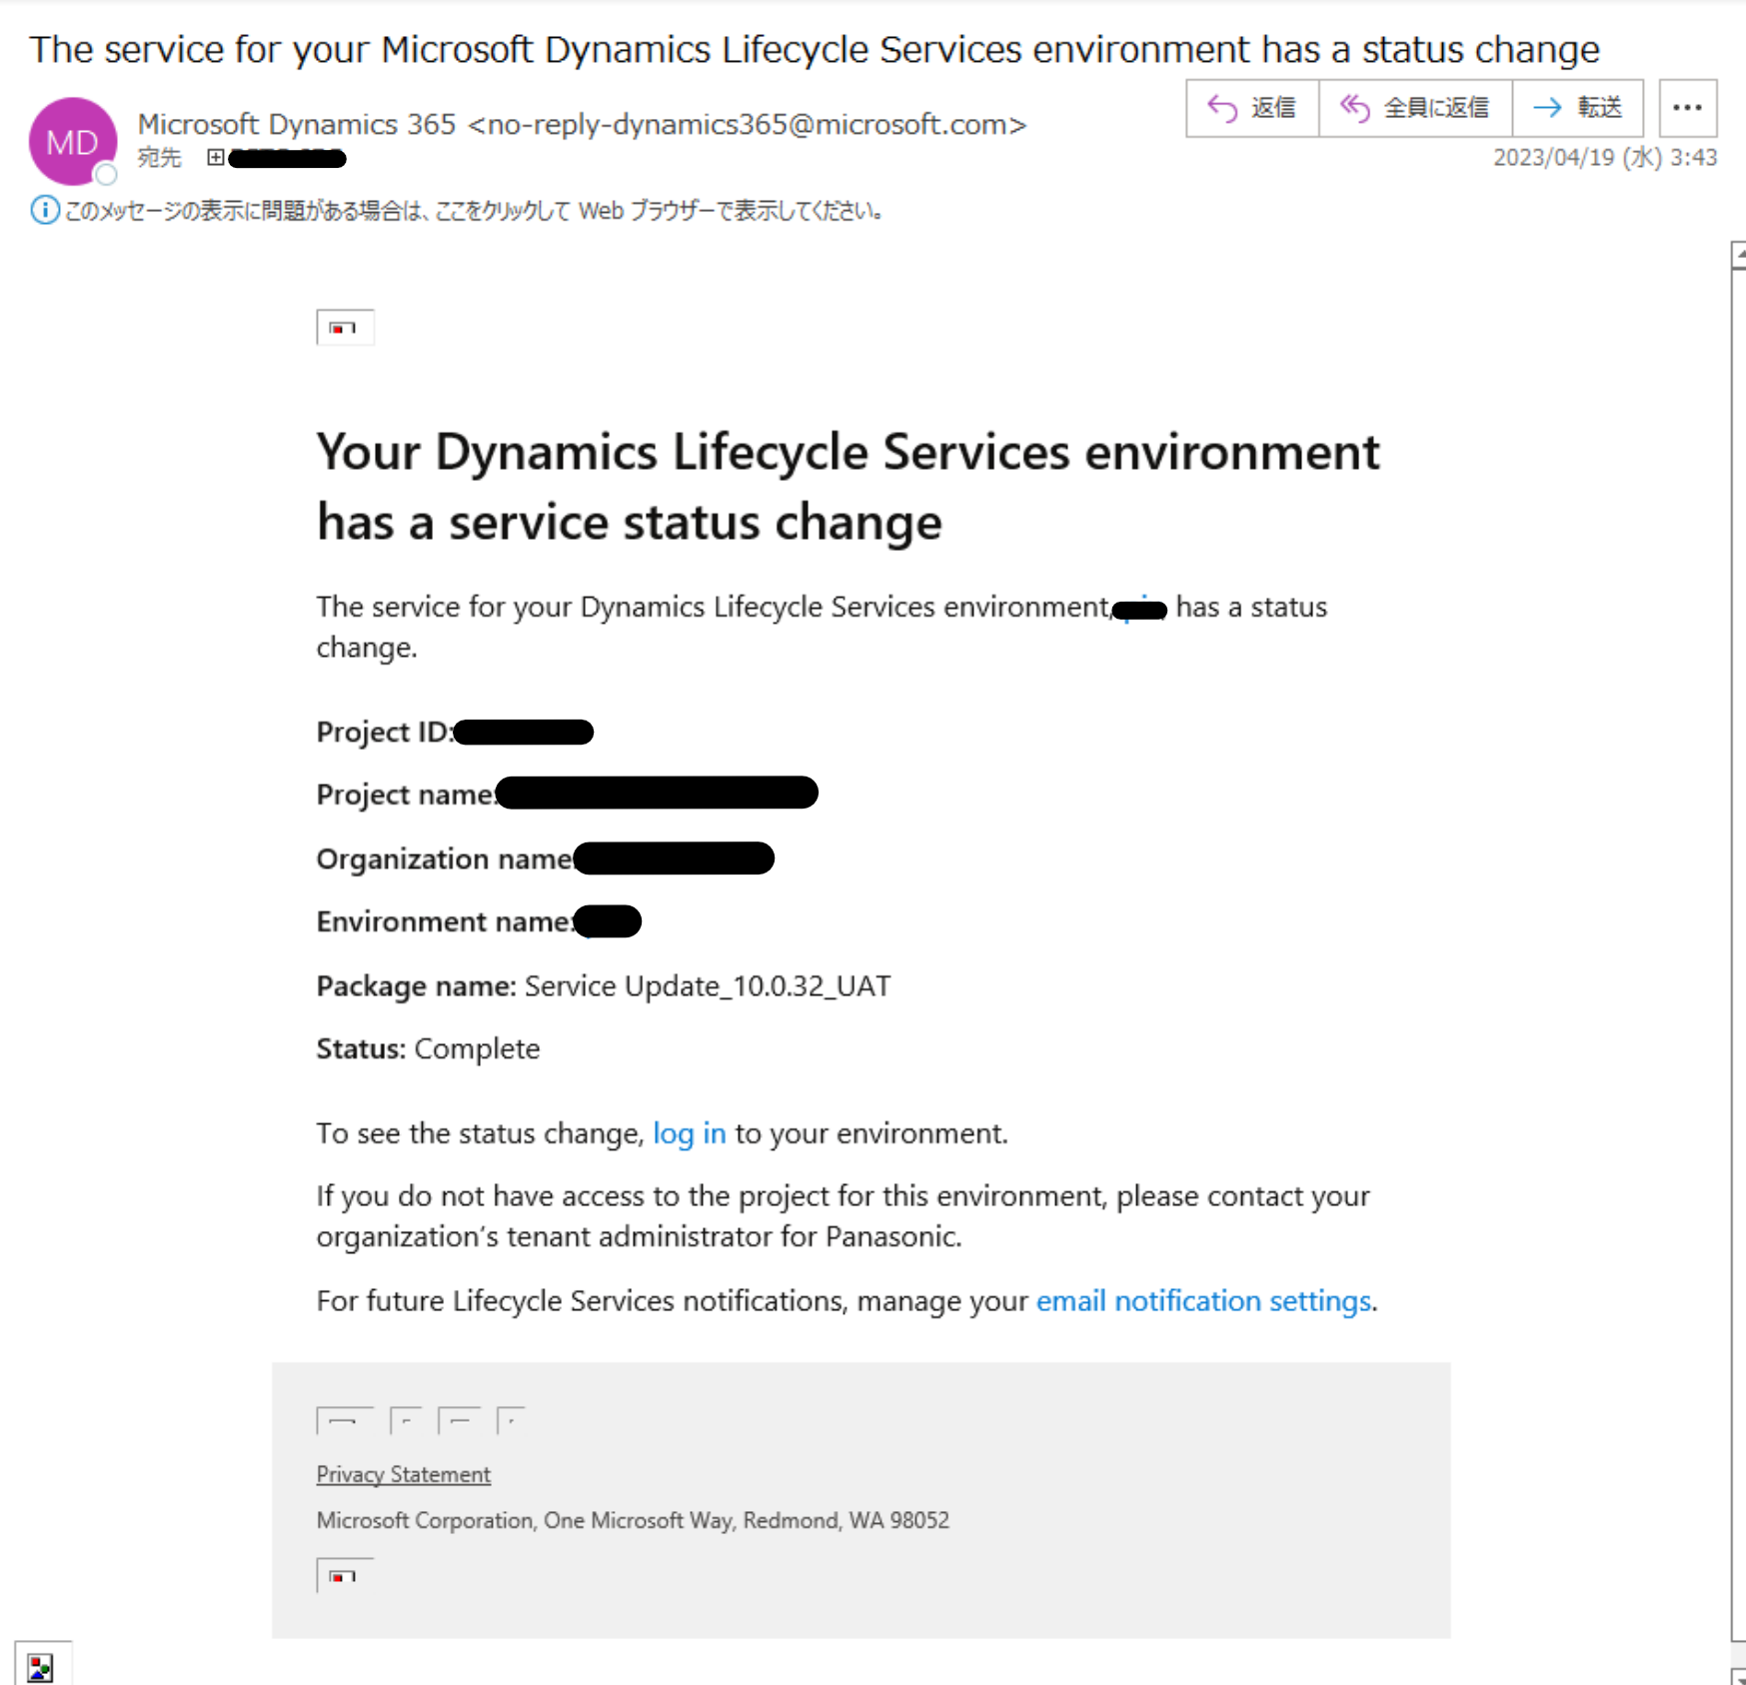
システム名 |  |  |  | 会計システム刷新プロジェクト | 章 |  | 日付 |  | 更新者
文書名 |  |  |  | 非機能要件定義書_システム運用 | システム停止要件 |  | 作成 | 2024-05-23 | JBS加藤
 |  |  |  |  |  |  | 更新

■ | リリース作業時のダウンタイムについて

 | 1）リリース時のダウンタイムについて
 |  | FOではリリース時に一時的にダウンタイムが発生する。
 |  | ダウンタイム発生時はサーバーが停止することからユーザーがアクセスできなくなる。

 | 2）リリース時の対応について
 |  | ダウンタイムが発生するため、業務時間外や深夜時間帯にリリース作業を実施するが、
 |  | 作業自体は事前にLCSで時間を指定して予約する形となる。

 | 3）ダウンタイムの通知について
 |  | ダウンタイム開始時と終了時にはLCSより管理者宛てにメールで通知される。

 |  |  | <ダウンタイム発生時> |  |  | <ダウンタイム終了時>

バックアップ復旧
システム名 |  |  |  |  | 会計システム刷新プロジェクト |  |  |  | 章 |  |  |  |  | 日付 |  | 更新者
文書名 |  |  |  |  | 非機能要件定義書_システム運用 |  |  |  | システム停止要件 |  |  |  |  | 作成 | 2024-05-23 | JBS加藤
 |  |  |  |  |  |  |  |  |  |  |  |  |  | 更新

■ | D365のバックアップ

 | D365環境を構築すると自動的にシステムバックアップが実行される。
 | 環境に問題が発生した場合などはバックアップを用いて環境を復元することが可能。

■ | バックアップの目的
 | バックアップを取得する目的の例を以下に記載する。
 | ※自動バックアップ・手動バックアップについて詳しくは後述

 | <自動バックアップ>
 |  | ■ | 本番環境・Sandbox環境でデータに纏わる障害が発生した際に復旧させるため
 |  | ■ | 本番環境からSandbox環境にDBをコピー（リストア）するため

 | <手動バックアップ>
 |  | ■ | Sandbox環境から別のSandbox環境にDBをコピー（リストア）するため
 |  | ■ | Sandbox環境で任意の復元ポイントを作成するため

■ | FOのバックアップ

 | 1）バックアップの取得方法
 |  | バックアップの取得方法は環境ごとに異なる。
 |  |  | 本番環境：15分ごとに自動的に取得される
 |  |  | Sandbox環境：15分ごとに取得される自動バックアップと、ダウンタイムを伴う手動バックアップがある
 |  |  | クラウドホスト環境：仮想マシンに接続して手動でバックアップを取得する

 | 2）バックアップ・リストアの仕様
 |  | ※近日中に環境の考え方が変わるとMicrosoft社より発表があったが、現状は下記の通り
 |  |  |  |  |  |  | 本番環境 |  |  | Sandbox環境 【自動バックアップ】 |  | Sandbox環境 【手動バックアップ】 | クラウドホスト環境

 |  | バックアップ取得方法 |  |  |  |  | 自動 |  |  | 自動 |  | 手動 | 手動
 |  | バックアップ取得タイミング |  |  |  |  | 15分毎(※1) |  |  | 15分毎(※1) |  | 任意（ダウンタイムあり） | 任意（ダウンタイムあり）
 |  | バックアップ保持期間 |  |  |  |  | 28日間 |  |  | 7日間 |  | ユーザーが削除するまで ※LCS上にエクスポートされ、 ローカルにDL可能 | ユーザーが削除するまで ※仮想マシン上にエクスポートされ、 ローカルにDL可能

 |  | リストア先 |  |  |  |  | 本番環境/Sandbox環境 |  |  | Sandbox環境 【自動バックアップ】 |  | 本番環境(※2)/Sandbox環境 /クラウドホスト環境 | Sandbox環境/クラウドホスト環境

 |  | ※1 毎時00分/15分/30分/45分に取得される
 |  | ※2 本番環境にリストアするのは本番環境構築時のみ

 |  | 参考： |  | https://learn.microsoft.com/ja-jp/dynamics365/fin-ops-core/dev-itpro/database/database-refresh
 |  |  |  | https://learn.microsoft.com/ja-jp/dynamics365/fin-ops-core/dev-itpro/database/export-database
 |  |  |  | https://learn.microsoft.com/ja-jp/dynamics365/fin-ops-core/dev-itpro/database/import-database
 |  |  |  | https://learn.microsoft.com/ja-jp/dynamics365/fin-ops-core/dev-itpro/database/database-point-in-time-restore
 |  |  |  | https://learn.microsoft.com/ja-jp/dynamics365/fin-ops-core/dev-itpro/database/database-pitr-prod-sandbox

 | 3）バックアップを他の環境にリストアする際のパターン
 |  |  | 各環境で取得したバックアップは以下のパターンで他の環境にリストアすることが可能。

 |  |  | パターン |  |  | ソース環境 |  | ターゲット環境
 |  |  | 1 |  |  | 本番環境 |  | Sandbox環境
 |  |  | 2 |  |  | Sandbox環境 |  | Sandbox環境
 |  |  | 3 |  |  | Sandbox環境 |  | クラウドホスト環境
 |  |  | 4 |  |  | クラウドホスト環境 |  | Sandbox環境
 |  |  | 5 |  |  | クラウドホスト環境 |  | クラウドホスト環境

 |  |  | 各パターンの詳しい流れ・作業については以下のファイルを参照
 |  |  |  | 【サンスター様】バックアップについて.pptx

 | 4）バックアップを取得する際の考慮事項
 |  | ■ | 本番環境からSandbox環境にリストアする場合、もしくはSandbox環境で手動バックアップを取得する場合、以下の公開ドキュメントに記載のデータ要素は環境固有情報としてリストア・バックアップされないため注意。
 |  |  | https://learn.microsoft.com/ja-jp/dynamics365/fin-ops-core/dev-itpro/database/export-database#data-elements-that-arent-exported

■ | バックアップから環境を復旧させる方法
 |  | 以下のフローに従ってバックアップから復旧（リストア）させる。
 |  | なお、指定したバックアップ取得タイミング以降のデータについては全て失われるため、バックアップ完了後に失われたデータのリカバリ―が必要となる。

 |  | No. |  | 対応担当 |  |  |  | 作業 |  |  | 内容
 |  | 1 |  | サンスター・保守ベンダー |  |  |  | バックアップ復旧判定 |  |  | バックアップからのリストア以外に障害が解消しないことを確認。
 |  | 2 |  | サンスター・保守ベンダー |  |  |  | 復元ポイントの決定 |  |  | どの時点で取得されたバックアップに戻すのかを決定する。 ※15分間隔（毎時00分/15分/30分/45分）で時間を指定して復元できる。

 |  | 3 |  | 保守ベンダー |  |  |  | ダウンタイム発生周知 |  |  | 作業においてはダウンタイムが発生するためユーザーに周知する。
 |  | 3 |  | 保守ベンダー |  |  |  | 作業者以外のユーザーをログイン不可にする |  |  | ユーザーがログインできないように設定する。

 |  | 4 |  | 保守ベンダー |  |  |  | LCSでFOを復元する |  |  | LCSで対象の環境を開き、復元する時間を指定して復元を開始する。 所要時間についてはデータ量によって増減するが、数時間～最大24時間ほどかかる場合がある（条件によっては更に所要時間が延びる可能性あり）。

 |  | 5 |  | 保守ベンダー |  |  |  | 作業者以外のユーザーをログイン可能な状態に戻す |  |  | 作業3でログイン不可状態にしたユーザーをログイン可能な状態に戻す。

 |  | 6 |  | サンスター |  |  |  | ダウンタイム解消周知 |  |  | 作業が完了し、ダウンタイムが解消した旨をユーザーに向けて周知する。
 |  | 7 |  | サンスター |  |  |  | データリカバリ実施 |  |  | リストアされたバックアップの取得以降に入力されたデータをリカバリする。

■ | 本番環境でのバックアップ復旧作業実施判断基準は下記の通り

 | 本番環境でのバックアップ復旧作業実施判断基準は下記の通り
 |  | ・データが想定通りの状態になっていないこと
 |  | ・復旧手段がバックアップからのリストアしか存在しないこと
 |  | （手動またはツールによる修正が不可能な場合）

■ | バックアップ復旧作業対応フロー

 | バックアップ復旧作業のフロー図は下記の通り
 |  | サンスター
ダウンタイム 発生周知
ダウンタイム 解消周知
データリカバリ実施

開始
バックアップ 復旧判定
復元ポイント の決定

 |  | 保守ベンダー
作業者以外の ユーザーをログイン不可にする
LCSでFOを 復元する
作業者以外のユーザーをログイン可能な状態に戻す

